Лист1
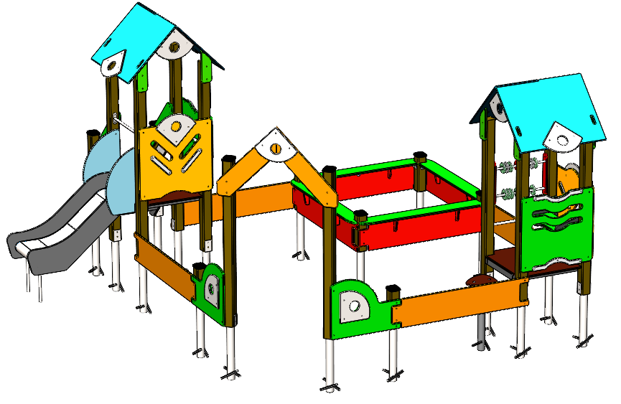
Размер 5,15 х 4,2 х 2,35 м
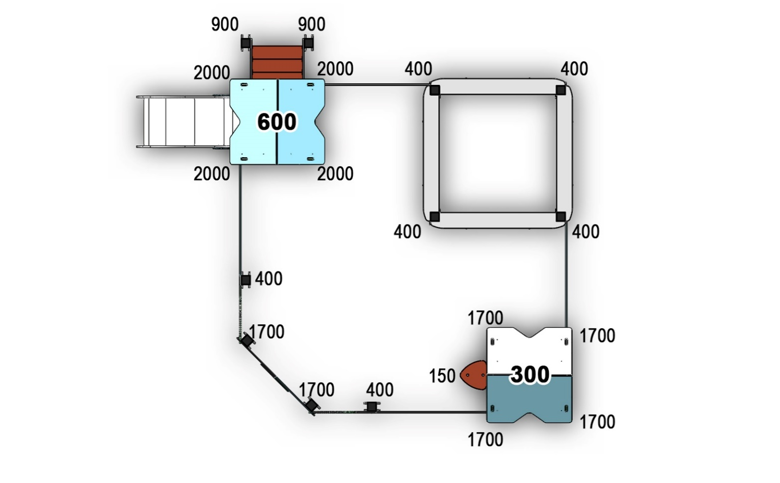 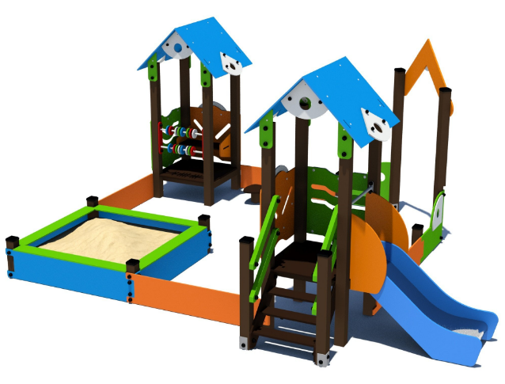

№ п/п | Артикул | Наименование | Кол-во | Изображение | цвет | Длина, м | Ширина, м | Высота, м | Объем, м3 | Объем всего | Метизы крепления на 1 комплектующую | Заглушка м8-10 (крепеж к столбу) (на 1 комплектующую) | всего м8-10 | Заглушка м6 (крепеж фанеры между собой) | всего м6
СТОЛБЫ
1 | 0037ДБ | Столб (брус 100х100) 150 мм | 1 |  | 8014 | 0.15 | 0.1 | 0.1 | 0.002 | 0.002 |  |  | 0 |  | 0
2 | 0053ДБ | Столб (брус 100х100) 400 мм | 6 |  | 8014 | 0.4 | 0.1 | 0.1 | 0.004 | 0.024 |  |  | 0 |  | 0
3 | 0055ДБ | Столб (брус 100х100) 900 мм | 2 |  | 8014 | 0.9 | 0.1 | 0.1 | 0.009 | 0.018 |  |  | 0 |  | 0
4 | 0007ДБ | Столб (брус 100х100) 1700 мм | 6 |  | 8014 | 1.7 | 0.1 | 0.1 | 0.017 | 0.102 |  |  | 0 |  | 0
5 | 0005ДБ | Столб (брус 100х100) 2000 мм | 4 |  | 8014 | 2 | 0.1 | 0.1 | 0.020 | 0.080 |  |  | 0 |  | 0
6 | 0078МП | Закладная торцевая 100х100 | 4 |  | 7047 | 0.075 | 0.075 | 0.26 | 0.0015 | 0.006 | Шуруп (глухарь) 8х50 - 4 шт. Шайба м8 увел. - 4шт. |  | 0 |  | 0
7 | 0013МП | Закладная для столба 100х100 | 15 |  | 7047 | 0.7 | 0.1 | 0.05 | 0.003 | 0.052 | Шуруп (глухарь) 8х50 - 4 шт. Шайба м8 увел. - 4шт. | 4 | 60 |  | 0
ПЛОЩАДКИ |  |  |  |  |  |  |  |  |  | 0.000 |  |  | 0 |  | 0
8 | 0003СБ | Площадка квадратная 800х800 мм (СБ) | 2 |  | противоскользящая | 0.8 | 0.8 | 0.08 | 0.051 | 0.102 | Болт мебельный М8х180 - 4 шт. Шайба м8 увел.- 4 шт. Гайка м8 - 4 шт |  | 0 |  | 0
 | 0012СБ | ЛЕСТНИЦА НА ВЫСОТУ 600 (СБ) | 1 |  |  |  |  |  |  | 0.000 |  |  | 0 |  | 0
9 | 000208 | Тетива лестницы 600 903 x 262 x 21 | 2 |  | 6018 | 0.8 | 0.98 | 0.021 | 0.016 | 0.033 | Шуруп (глухарь) 8х80 - 4 шт. Шайба м8 увел. - 4шт. | 4 | 8 |  | 0
10 | 000023 | Ступень 600х150 600 x 150 x 18 | 3 |  | противоскользящая | 0.6 | 0.14 | 0.018 | 0.002 | 0.005 | Саморез по дереву 3.5х35 - 5 шт. |  | 0 |  | 0
11 | 0006ДБ | Подступенок (доска 35х90х558) | 3 |  | 8014 | 0.035 | 0.09 | 0.558 | 0.002 | 0.005 | Шуруп (глухарь) 8х60 - 2 шт. Шайба м8 увел. - 2шт. | 2 | 6 |  | 0
12 | 000209 | Перила лестницы 600 827 x 150 x 21 | 2 |  | 6018 | 0.8 | 0.95 | 0.021 | 0.00345 | 0.007 | Шуруп (глухарь) 8х80 - 4 шт. Шайба м8 увел. - 4шт. | 4 | 8 |  | 0
13 | 000209 | Перила лестницы 600 827 x 150 x 21 | 2 |  | 7047 | 0.8 | 0.95 | 0.021 | 0.00345 | 0.007 | Шуруп (глухарь) 8х80 - 4 шт. Шайба м8 увел. - 4шт. | 4 | 8 |  | 0
03.020.000 КРЫША двухскатная 800х800 |  |  |  |  |  |  |  |  |  | 0.000 |  |  | 0 |  | 0
14 | 000103 | Скат крыши двухскатной 800х800 (испр) 950 x 750 x 15 | 4 |  | 5017 | 0.75 | 0.95 | 0.015 | 0.011 | 0.043 |  |  | 0 |  | 0
15 | 000104 | Фронтон крыши двухскатной (820х640х21) | 8 | 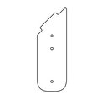 | 6018 | 0.82 | 0.35 | 0.021 | 0.006 | 0.048 | Шуруп (глухарь) 8х80 - 4 шт. Шайба м8 увел. - 4 шт. | 4 | 32 |  | 0
16 | 000033 | Накл. Галка (фронт крыши 800x800) 438 x 349 x 15 | 8 | 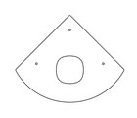 | 7047
17 | 0003МП | Уголок 55х55х40 | 20 |  | 7047 | 0.062 | 0.062 | 0.04 | 0.000 | 0.003 | Болт мебельный М6х35 - 2 шт. Шайба м8 увел. - 2 шт. Гайка м6 - 2 шт |  | 0 | 2 | 40
ПАНЕЛИ |  |  |  |  |  |  |  |  |  | 0.000 |  |  | 0 |  | 0
18 | 000031 | Панель Галка 800х700 800 x 700 x 21 | 2 | 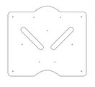 | 2008 | 0.8 | 0.77 | 0.021 | 0.013 | 0.025872 | Шуруп (глухарь) 8х80 - 4 шт. Шайба м8 увел. - 4 шт. | 4 | 8 |  | 0
19 | 000032 | Накладка панели Галка 800 300 x 50 x 15 | 4 | 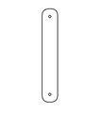 | 7047 | 0.8 | 0.77 | 0.021 | 0.013 | 0.051744 | Шуруп (глухарь) 8х80 - 4 шт. Шайба м8 увел. - 4 шт. | 4 | 16 |  | 0
20 | 000033 | Накл. Галка (фронт крыши 800x800) 438 x 349 x 15 | 5 |  | 7047 | 0.32 | 0.32 | 0.015 | 0.002 | 0.008 | Болт мебельный М6х45 - 3 шт. Шайба м8 увел. - 3 шт. Гайка м6 - 3 шт |  | 0 | 3 | 15
21 | 000024 | Панель Волна 800х700 800 x 700 x 21 | 2 | 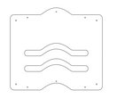 | 6018 | 0.75 | 0.588 | 0.021 | 0.009 | 0.019 | Шуруп (глухарь) 8х80 - 4 шт. Шайба м8 увел. - 4 шт. | 4 | 8 |  | 0
22 | 000025 | Накладка панели Волна 800 550 x 100 x 15 | 4 | 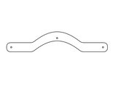 | 7047 | 0.963 | 0.2 | 0.015 | 0.003 | 0.012 | Шуруп (глухарь) 8х80 - 2 шт. Шайба м8 увел. - 2 шт. |  | 0 |  | 0
23 | 000109 | Ступенька Грибок 327 x 321 x 18 | 1 |  | _ | 0.327 | 0.321 | 0.018 | 0.002 | 0.002 | Болт мебельный М6х45 - 1 шт. Шайба м8 увел. - 1 шт. |  | 0 |  | 0
24 | 000728 | Панель песочницы конструктор 1.23 750 x 588 x 21 | 2 | 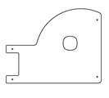 | 6018 |  |  |  |  |  |  |  | 0 |  | 0
25 | 001095 | Арка песочницы угол 1.20 947 x 947 x 21 | 1 | 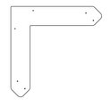 | 2008 |  |  |  |  |  |  |  | 0 |  | 0
26 | 000193 | Борт песочн. дв-ка пазл с вырез. 1.10 1500 x 300 x 21 | 4 |  | 5017 | 1.5 | 0.3 | 0.021 | 0.009 | 0.038 | Шуруп (глухарь) 8х80 - 4 шт. Шайба м8 увел. - 4 шт. | 4 | 16 |  | 0
27 | 000729 | Борт песочного дворика пазл 1.23 1500 x 300 x 21 | 4 |  | 2008 | 1.5 | 0.3 | 0.021 | 0.009 | 0.038 | Шуруп (глухарь) 8х80 - 4 шт. Шайба м8 увел. - 4 шт. | 4 | 16 |  | 0
28 | 000080 | Опора стола домика 1.10 150 x 130 x 15 | 8 |  | 5017 | 0.15 | 0.2 | 0.015 | 0.000 | 0.004 |  |  | 0 |  | 0
29 | 000195 | Борт верхний пес. дворика 1500 1500 x 190 x 21 | 4 |  | 6018 | 1.5 | 1.9 | 0.021 | 0.060 | 0.239 |  |  | 0 |  | 0
30 | 000168 | Фиксатор счет двойной (450) 80 x 450 x 21 | 2 |  | 3020 | 0.45 | 0.08 | 0.021 | 0.000756 | 0.002 | Шуруп (глухарь) 8х80 - 2 шт. Шайба м8 увел. - 2 шт. | 2 | 4 |  | 0
31 | 000041 | Кольцо счет 110 x 110 x 21 | 20 |  | разноцветные | 0.11 | 0.11 | 0.015 | 0.000 | 0.004 |  |  | 0 |  | 0
32 | 000106 | Боковина сидушки крепеж к стойке 350 x 338 x 21 | 2 |  | 2008 | 0.35 | 0.338 | 0.021 | 0.002 | 0.004 | Шуруп (глухарь) 8х80 - 2 шт. Шайба м8 увел. - 2 шт. | 2 | 4 |  | 0
33 | 000105 | Сидушка между стойками 800мм 600 x 250 x 21 | 1 |  | 6018 | 0.62 | 0.25 | 0.021 | 0.003 | 0.003 |  |  | 0 |  | 0
34 | 0003МП | Уголок 55х55х40 | 28 |  | 7047 |  |  |  | 0.0001 | 0.003 | Болт мебельный М6х35 - 2 шт. Шайба м8 увел. - 2 шт. Гайка м6 - 2 шт | 2 | 56 |  | 0
МЕТАЛЛ |  |  |  |  |  |  |  |  |  | 0.000 |  |  | 0 |  | 0
35 | 0058МП | Труба 21x600мм (под счеты) | 2 |  | 7047 | 0.6 | 0.021 | 0.21 | 0.003 | 0.005 |  |  | 0 |  | 0
36 | 0084МП | Поручень горки дуга (570mm) | 1 | 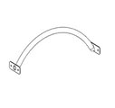 | 7047 | 0.616 | 0.04 | 0.1 | 0.002 | 0.002 | Шуруп (глухарь) 8х80 - 4 шт. Шайба м8 увел. - 4 шт. | 4 | 4 |  | 0
ГОРКИ |  |  |  |  |  |  |  |  |  | 0.000 |  |  | 0 |  | 0
37 | 0002СБ | Горка 600х1200 H=600 | 1 |  | 5017/2008 | 1.3 | 0.6 | 1.55 | 0.531 | 0.531 | Шуруп (глухарь) 8х80 - 4 шт. Шайба м8 увел. - 4 шт. | 4 | 4 |  | 0
ПЛАСТИК |  |  |  |  |  |  |  |  |  | 0.000 |  |  | 0 |  | 0
38 | КЧМ6КС | Заглушка К4М6КС | 27 |  | Черный | 0.027 | 0.027 | 0.016 | 0.00001 | 0.000 |  |  | 0 |  | 0
39 | КЧМ8КС | Заглушка К4М8КС | 234 |  | Черный | 0.036 | 0.036 | 0.023 | 0.00003 | 0.007 |  |  | 0 |  | 0
40 | 100-100.11КК | Заглушка 100-100.11КК | 10 |  | Черный | 0.1 | 0.1 | 0.044 | 0.00044 | 0.004 |  |  | 0 |  | 0
 |  |  |  |  |  |  |  |  |  |  | 0 |  | 258 |  | 55

